Program Flow
■ Program Flow

연차충당금 기준관리
연차충당금 예외관리
연차내역월배치

연차충당금생성(연도별, 월별)

연차충당금내역관리(연도별, 월별)

연차충당금 전표 생성 및 관리

■ 사용자/권한
 | 보상/근태 담당자 | C/R/U/D 권한

■ 특이 사항

[가이드라인]
 | ※ Business Flow
 | -. 작성 설계문서에 포함되는 프로그램의 복잡성을 고려하여, 프로그램의 흐름도를 작성하여, 프로그램의 이해도를 높이기 위해 작성을 진행한다.
 | > 프로그램의 Screen이 3개이상일 경우, 프로그램의 사별, 플랜트별등 분기처리되는 Logic 존재 시 작성.
 | -. 본 프로그램의 전후 흐름을 파악하기 위한 비즈니스 사전 조건, 사후 조건 등을 서술형으로 기술하는 것도 가능하다.
 | -. 내용 변경 시 해당 변경 영역을 녹색박스로 표시, 박스 상단우측에 (개정이력 작성일 : 변경사항)을 기입한다. 삭제는 취소선 처리한다.이전 버전의 변경 표시와 셀 색은 초기화한다.(박스/표시 삭제)

 | ※ 사용자/권한
 | -. 사용자(액터)의 권한과 역할 설명한다.
 | -. 내용 변경 시 해당 변경 영역을 녹색박스로 표시, 박스 상단우측에 (개정이력 작성일 : 변경사항)을 기입한다. 삭제는 취소선 처리한다.이전 버전의 변경 표시와 셀 색은 초기화한다.(박스/표시 삭제)
 | ※ 특이사항
 | -. 특이사항 기술한다.

화면 Layout
 | ■ UI 화면 스케치

 |  | * 기존 값 찾기
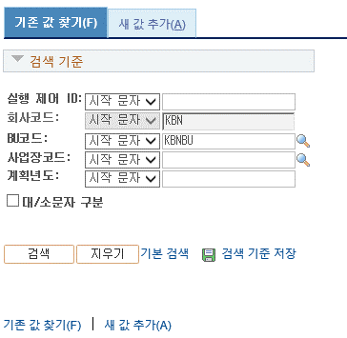
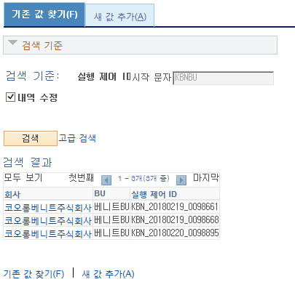

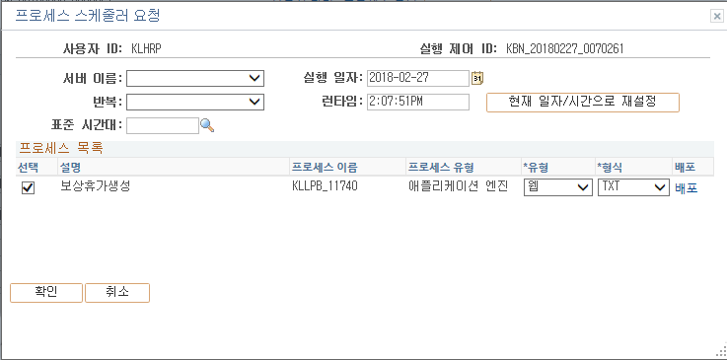

연도별 연차기준금액 생성 KLLPF_13020

 |  | * 새 값 추가
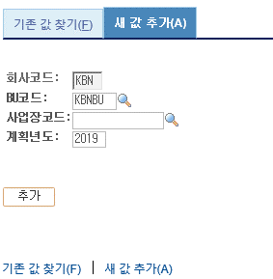
연차충당금 생성

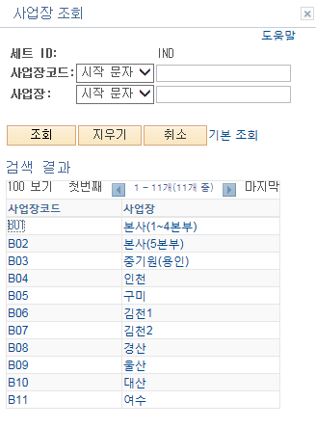

연도별
월별
 |  |  |  | 기준월:
 |  |  |  | *생성기준:
or '추가내역생성'

 | ■ 추가설명 (선택)
 |  | 1 | 기존값 찾기 화면에서 조회된 내역의 회사명을 클릭하면 기존 연차충당금 생성화면이 팝업된다.
 |  | 2 | 새 값 추가(A)화면에서 추가 버튼을 클릭하면 연차충당금 생성 화면으로 이동한다.
 |  | 3 | 연차충당금 생성은 연도별, 월별을 한번씩 꼭 수행한다.
 |  | 4 | 회사, BU, 사업장, 기준년도, 생성기준, 생성조건은 필수 입력한다.
 |  | 5 | 월별을 선택하면 기준월의 등록 여부를 체크한다.
 |  | 6 | 생성조건에 따라 생성(기존내역 삭제)를 선택하면 생성된 내역 모두 클리어 후 새롭게 생성, 추가내역생성을 선택하면 기존값 유지 후 신규 추가된 대상만 생성한다.
 |  |  | - 단, 생성 시 전표발행 여부를 체크한다.
 |  | 7 | 실행 버튼을 통해 입력한 생성기준에 따라 연차충당금을 생성한다.
 |  | 8 | 나머지 기능은 Peoplesoft 솔루션 자동 구현

[가이드라인]
 | ※ 화면 디자인은 화면의 구조와 내용을 이해할 수 있도록 그리면된다. 모든 방법 가능하다. UI개발툴(XPlatform, ABAP 등)을 이용하여 그리거나, PPT, 워드, 손그림gif도 가능.
 |  | * 단, 손그림의 경우 화면 개발 후 화면덤프로 교체 필요함.
 | ※ 화면사이즈를 명확히 해야하는 경우는 디자이너와 상의하여 화면크기를 미리 정의하여 위와 같이 눈금형태의 템플릿을 제공받아 사용한다.
 |  | *[R] readonly, default setting
 | ※ 내용 변경 시 해당 변경 영역을 녹색박스로 표시, 박스 상단우측에 (개정이력 작성일 : 변경사항)을 기입한다. 삭제는 취소선 처리한다.이전 버전의 변경 표시와 셀 색은 초기화한다.(박스/표시 삭제)

Event 작성가이드
◈ 화면Control
 | ■ UI 화면 요소 설명
 | Screen 영역 | Screen Object | 속성 | DB |  | Default(초기화) | Default(초기화) | Default(초기화) | 필수 | 필수 | 필수 | Validation | Validation | Validation | Event
 |  |  |  | 테이블 | 칼럼 | 본사 권한 | 매장 권한 | LoV | Master 조회 | Master 저장 | 상세조회 | Master 조회 | Master 저장 | 상세조회
1
 | Master 버튼 | 조회 | 버튼 |  |  | 활성 | 활성 |  |  |  |  |  |  |  | 클릭시 > [Master 조회logic]
 |  | 저장 | 버튼 |  |  | 활성 | 비활성 |  |  |  |  |  |  |  | 클릭시 > [Master 저장logic]
2
 | 상세 버튼 | 상세 조회 | 버튼 |  |  | 활성 | 비활성 |  |  |  |  |  |  |  | 클릭시 > [상세조회logic]

 | [가이드라인]
 | Screen Object 중 event가 있다면(버튼/팝업) "필수", "Validation" 항목을 추가하고 내용을 작성한다.
 | Event 에서 [logic]을 작성하면 logic 탭에서 상세 내용을 기술한다.

◈ Logic
 | ■ Logic 설명
 | Logic명 | 처리방법 | 변경일 |  |  | 내용 |  |  |  | 메시지
 | Master 조회logic | 서버(CSI) |  |  |  | input : 재고DO
 |  |  |  |  |  | process : 재고DO 검색조건을 확인한다 검색 조건이 없으면 검색 조건을 넣으라는 메시지를 보내준다. 검색 조건이 있으면 검색 조건으로 재고 목록을 조회한다. |  |  |  | [MSG(E)] MSG001 : 검색조건을 입력하세요.
 |  |  |  |  |  | exception :
 |  |  |  |  |  | output : List<재고DO>
 | Master 저장logic |  |  |  |  | input : 재고DO
 |  |  |  |  |  | process :
 |  |  |  |  |  | exception :
 |  |  |  |  |  | output : List<재고DO>
 | 상세조회logic | 서버 |  |  |  | input : 재고DO |  |  |  | [MSG(E)] MSG002 : ~~는 필수 입력입니다.
 |  |  |  |  |  | process :~~~~~~~~~~~~~~
 |  |  |  |  |  | exception :
 |  |  |  |  |  | output : List<재고DO>

